LED-Diodo continua
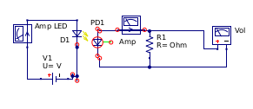
Accoppiamento LED e fotodiodo
caratterizzazione in continua
schema circuito ed esperimento

Disponendo di due soli multimetri e dovendo registrare la corrente nel LED, il multimetro verrà utilizzato alternativamente come amperometro o come voltmetro nella prima parte dell’esperienza; solo come voltmetro nella seconda.
Un possibile schema di circuito sulla basetta è quello in figura (non considerare la resistenza sul fotodiodo nella prima parte)
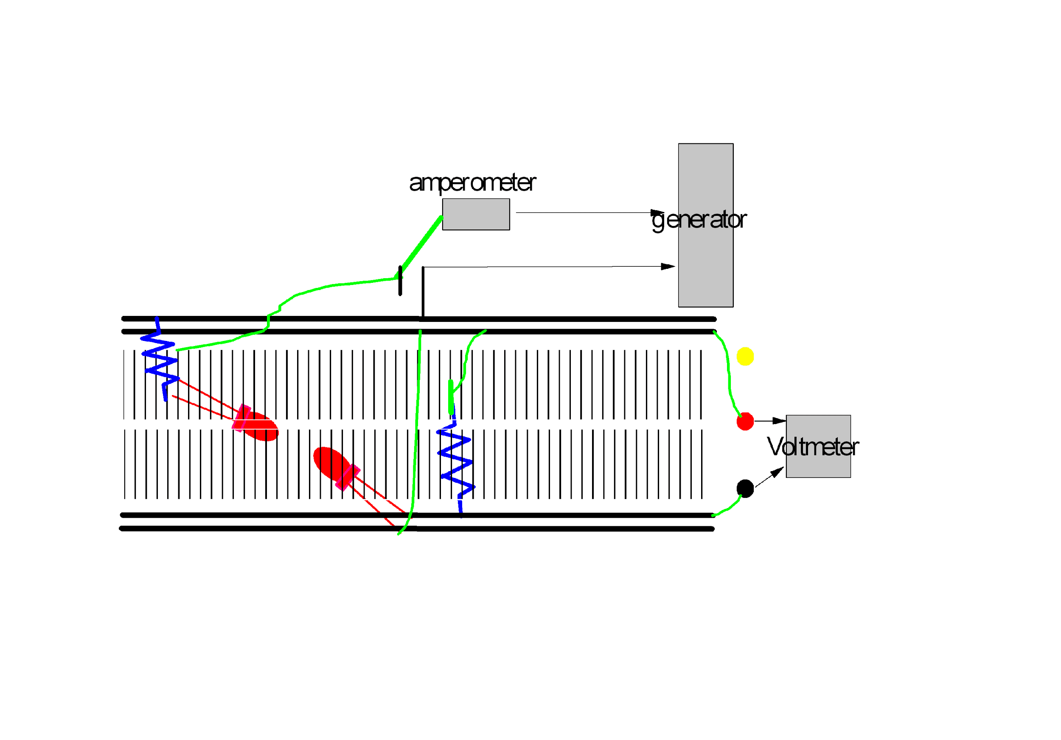

ESPERIENZA PARTE a)
riportare in tabella e in grafico i valori di corrente e di tensione sul fotodiodo in funzione della corrente di alimentazione del LED (senza resistenza di carico)

Corrente (mA) | Corrente | Corrente (mA) | tensione | note
LED (pol.diretta) | PD (uA) | LED (pol.diretta) | PD (mV)
0

inserire le righe che si ritiene siano utili

20

ESPERIENZA PARTE B)
risposta con carico resistivo (inserire nel circuito la resistenza R1 e variarne il valore) - riportare i grafico le diverse curve
Se ritenuto più comodo, aggiungere una colonna per le correnti per ogni resistenza
 | valori resistenza (Ohm)
Corrente (mA) | 500 | 1000 | 5000 | 10000
LED (pol.diretta) | tensione misurata (mV)
0

20

ESPERIENZA PARTE c)
> Sostituire la resistenza con il trimmer da 10 kOhm
> Inserire un amperometro in serie al circuito del fotodiodo
> Fissare il valore di alimentazione del LED e misurare sul circuito del fotodiodo sia tensione che corrente in funzione della resistenza (usando il trimmer)

> Riportare in grafico i valori delle coppie tensione-corrente
> Riportare in grafico il valore del prodotto di tensione e corrente (potenza) in funzione della resistenza

> Nota pratica: il valore della resistenza può essere determinato a posteriori come rapporto delle coppie tensione-corrente

 | Illuminazione 10 mA |  | Illuminazione 20 mA | mV
valori resistenza | corrente | tensione | corrente | tensione
Ohm | mA | mV | mA

LED-Diodo frequenza
caratterizzazione con segnale modulato |  |  |  | (in onda quadra)
(impostare la tensione in modo che la corrente di segnale sia di circa 10-20 mA)
schema circuito ed esperimento

Oscilloscopio
R
PD
RLED
LED

Wave generator

risposta con carico resistivo |  |  |  |  |  |  | Nota: fili attorcigliati per misure migliori, altrimenti si sminchia
mettere in grafico la risposta in funzione della frequenza (i valori riportati sono indicativi - valutare l'uso nel grafico di una scala logaritmica) indicando la forma che assume il segnale: |  |  |  |  |  |  | Senza resistenza (che poi non è aperto veramente perché ha una sua resistenza)
 |  |  |  |  |  |  | Come se avessi una resistenza molto molto molto alta, infinita, infatti il valore di asintoto iniziale è il più alto tra tutti
 |  | valori resistenza (Ohm)
Misure in frequenza
 | 5K | 1K | 500 | 10K
 |  | 500 | 1000 | 5000 | 10000 | no R
 | NO RES
frequenza (Hz) | pulsazione (Hz) | tensione misurata (mV)
100 | 628.3185307 | 20 | 36 | 134 | 308 | 380
200 | 1256.637061 | 20 | 36 | 134 | 308 | 380
500 | 3141.592654 | 20 | 36 | 134 | 308 | 380
1000 | 6283.185307 | 20 | 36 | 134 | 308 | 364
1500 | 9424.777961 |  |  |  |  | 340
2000 | 12566.37061 | 20 | 36 | 134 | 308 | 316
2700 | 16964.60033 |  |  |  |  | 270
3700 | 23247.78564 |  |  |  |  | 228
5000 | 31415.92654 | 20 | 36 | 134 | 308 | 192
6600 | 41469.02303 |  |  |  |  | 160
10000 | 62831.85307 | 20 | 36 | 134 | 308 | 128
14000 | 87964.5943 |  |  |  |  | 106
20000 | 125663.7061 | 20 | 36 | 134 | 308 | 86
31000 | 194778.7445 |  |  |  | 300 | 64
43000 | 270176.9682 |  |  |  | 292
50000 | 314159.2654 | 20 | 36 | 134 | 288 | 48
70000 | 439822.9715 |  |  |  | 276
100000 | 628318.5307 | 20 | 36 | 134 | 260 | 32
150000 | 942477.7961 |  |  | 132 | 228
200000 | 1256637.061 | 20 | 36 | 128 | 204 | 26
251000 | 1577079.512 |  |  | 120 | 180
300000 | 1884955.592 | 20 | 36 | 110 | 160
400000 | 2513274.123 |  |  | 94 | 128
500000 | 3141592.654 | 20 | 36 | 82 | 104 | 20
750000 | 4712388.98 | 20 | 35 | 60 | 76 |  |  | 10K viola | 5K blu | 1k rosso
1000000 | 6283185.307 |  | 33 | 46 | 52 | 16 |  |  | 500 verde, nel caso rifare altro grafico per evidenziare i punti alla fine
1265000 | 7948229.414 | 19 | 31 |  |  |  |  |  | In tutte le misure abbiamo preso un intorno di 20 misure +-2
1800000 | 11309733.55 |  | 26
2000000 | 12566370.61 | 18
2500000 | 15707963.27 | 17 | 21
2800000 | 17592918.86 | 16
3000000 | 18849555.92 | 15
 |  |  |  |  |  |  |  | Frequenza di taglio (cpresa cdon le mani) , resistenza 10 K circa 140Khz, dal grafico
 |  |  |  |  |  |  |  | Quindi capacità circa uguale a 0,7 nF
onda quadra |  |  | (Q) |  | N.B. i valori di frequenza suggeriti sono puramente indicativi.
 |  |  |  |  | Si consiglia di infittirli soprattutto nella regione di transizione. |  |  | Mentre con il metodo tao:
onda quadra deformata |  |  | (D) |  |  |  |  | In carica circa 0,3 nF

onda pressochè triangolare |  |  | (T) |  |  |  |  | In scarica circa 0,054 nF
 |  |  |  |  |  |  |  | Vabb
 |  |  |  |  |  |  |  | Nota: dati evidenziati sono dedotti, non misurati

 |  |  | Tao: con una resistenza abbastanza elevata prendere misure in carica o in scaria porta a misure diverse, quindi fare entrambe
 |  |  | Misure di tempo in ascissa e volt in ordinata
Misure a 10K Hz
Misure di capacità, carica
Tempi (us) | Tensioni (in carica, mV)
0.84 | 40
1.64 | 92
2.44 | 144
3.24 | 190
4.04 | 230
4.84 | 258
5.64 | 276
6.44 | 290
7.24 | 300
8.04 | 306
8.84 | 310
9.64 | 314
10.4 | 317
11.2 | 320
13 | 322
2.95 | 178

Misure di capacità, scarica
Misure a 10K Hz
Tempi (ns) | Tensioni (in scarica, mV)
90 | -2.99
170 | -18.9
250 | -36.9
330 | -53.9
410 | -70.9
490 | -84.9
570 | -100
730 | -125
810 | -138
970 | -158
1130 | -177
1290 | -192
1450 | -207
1610 | -217
1770 | -227
2010 | -238
2330 | -251
2730 | -261
3050 | -268
547 | -97

 |  |  |  |  | 628.31853072
 |  |  |  |  | 1256.6370614
 |  |  |  |  | 3141.5926536
 |  |  |  |  | 6283.1853072
 |  |  |  |  | 9424.7779608
 |  |  |  |  | 12566.370614
 |  |  |  |  | 16964.600329
 |  |  |  |  | 23247.785637
 |  |  |  |  | 31415.926536
 |  |  |  |  | 41469.023027
 |  |  |  |  | 62831.853072
 |  |  |  |  | 87964.594301
 |  |  |  |  | 125663.70614
 |  |  |  |  | 194778.74452
 |  |  |  |  | 270176.96821
 |  |  |  |  | 314159.26536
 |  |  |  |  | 439822.9715
 |  |  |  |  | 628318.53072
 |  |  |  |  | 942477.79608
 |  |  |  |  | 1256637.0614
 |  |  |  |  | 1577079.5121
 |  |  |  |  | 1884955.5922
 |  |  |  |  | 2513274.1229
 |  |  |  |  | 3141592.6536
 |  |  |  |  | 4712388.9804
 |  |  |  |  | 6283185.3072
 |  |  |  |  | 7948229.4136
 |  |  |  |  | 11309733.553
 |  |  |  |  | 12566370.614
 |  |  |  |  | 15707963.268
 |  |  |  |  | 17592918.86
 |  |  |  |  | 18849555.922

 |  | v2 | v3 | v4 | v5
 |  | 36 | 134 | 308 | 380
 |  | 36 | 134 | 308 | 380
 |  | 36 | 134 | 308 | 380
 |  | 36 | 134 | 308 | 364
 |  |  |  |  | 340
 |  | 36 | 134 | 308 | 316
 |  |  |  |  | 270
 |  |  |  |  | 228
 |  | 36 | 134 | 308 | 192
 |  |  |  |  | 160
 |  | 36 | 134 | 308 | 128
 |  |  |  |  | 106
 |  | 36 | 134 | 308 | 86
 |  |  |  | 300 | 64
 |  |  |  | 292
 |  | 36 | 134 | 288 | 48
 |  |  |  | 276
 |  | 36 | 134 | 260 | 32
 |  |  | 132 | 228
 |  | 36 | 128 | 204 | 26
 |  |  | 120 | 180
 |  | 36 | 110 | 160
 |  |  | 94 | 128
 |  | 36 | 82 | 104 | 20
 |  | 35 | 60 | 76
 |  | 33 | 46 | 52 | 16
 |  | 31
 |  | 26

 |  | 21

